Загальна характеристика громади
Загальна характеристика об'єднаної територіальної громади
> Заповніть будь-ласка таблицю нижче:
№ | Поле | Опис | Значення ТГ
1 | Назва ТГ | Повна, офіційна назва ТГ | Сновська міська територіальна громада
2 | Рік утворення ТГ | Вказати рік утворення ТГ | 2016
3 | Область ТГ | Назва області ТГ | Чернігівська область
4 | Адміністративний центр | Назва адміністративного центру ТГ | місто Сновськ
5 | Код ЄДРПОУ | Код єдиного державного реєстру підприємств та організацій України вашої ТГ | 4061932
6 | Код КОАТУУ | Код класифікатору об'єктів адміністративно-територіального устрою України | 7425800000
7 | Кількість юридичних осіб | Загальна кількість юридичних осіб в ТГ | 254
8 | Кількість фізичних осіб підприємців | Загальна кількість фізичних осіб підприємців ТГ | 591
9 | Площа, загальна | Загальна площа ТГ , км. кв. | 1282.93
10 | Площа сільськогосподарських угідь | Площа сільськогосподарських угідь, га | 69727
11 | Площа житлової забудови | Площа житлової забудови, га | 434
12 | Площа рекреаційних зон | Площа зон рекреаційного призначення, га | 4.6876
13 | Площа лісових насаджень | Площа лісових насаджень, га | 42209
14 | Площа водойм | Загальна площа водойм в ТГ, | 1596
15 | Відстань до обласного центру | Відстань до обласного центру, км | 72
16 | Чисельність населення | Кількість осіб, тис. | 20.23
17 | Кількість закладів культури | Загальна кількість закладів культури в ТГ | 41
18 | Кількість закладів освіти | Загальна кількість закладів освіти в ТГ | 16
19 | Кількість закладів охорони здоров'я | Загальна кількість закладів охорони здоров'я в ТГ | 27
20 | Поштова адреса | Офіційна адреса ТГ для листування | 15200, вул. Незалежності, 19, м.Сновськ, Корюківський район, Чернігівська обл.
21 | Офіційний е-мейл | Офіційний е-мейл ТГ | msnovsk_post@cg.gov.ua
22 | Контактні телефони | Контактні телефони для зв'язку з ТГ | (04654) 2-15-42
23 | Голова | ПІБ Голови ТГ | Медведьов Олександр Олександрович
24 | Населені пункти ТГ | Таблиця, з переліком населених пунктів, які входять до складу ТГ | № | Назва населеного пункту | Площа, га | Населення, осіб | ПІБ Старости / Голови | Адреса | Телефон | Email
 |  |  | 1 | м.Сновськ | 1282 | 10351 | Медведьов Олександр Олександрович | 15200 м.Сновськ, вул. Незалежності, 19 | 38(068)1980045 | msnovsk_post@cg.gov.ua
 |  |  | 2 | с.Великий Щимель | 501 | 678 | Добродій Борис Олександрович | 15207 Сновський район, с.В.Щимель,вул. Центральна, 15. | 38(098)4398788 | b.shchimel@ukr.net
 |  |  | 3 | с.Гірськ | 349.7 | 315 | Анищенко Олена Іванівна | 15211 Сновський район, с.Гірськ,вул. Миру, 41 | 38(067)9582468 | g_sst@ukr.net
 |  |  | 4 | с.Хрінівка | 117.5 | 62
 |  |  | 5 | с.Липівка | 36 | 5
 |  |  | 6 | с.Клюси | 221 | 113
 |  |  | 7 | с.Пльохів | 12.3 | 3
 |  |  | 8 | с.Займище | 382 | 379 | Ларченко Андрій Михайлович | 15209 Сновський район, с.Займище, Сновська, 94 | 38(068)2482909 | nataliyaomelyanenko@ukr.net
 |  |  | 9 | с.Кучинівка | 882.9 | 954 | Недвига Олена Миколаївна | 158252 Сновський район, с.Кучинівка, Миру, 1 | 38(096)1839401 | Kuchynivka@ukr.net
 |  |  | 10 | с.Нові Боровичі | 378 | 707 | Анищенко Олена Іванівна | 15214 Сновський район, с.Н.Боровичі, вул. Садова, 1 | 38(067)9582468 | novoborovickarada@ukr.net
 |  |  | 11 | с.Загребельна Слобода | 32.8 | 1
 |  |  | 12 | с.Жовідь | 192.1 | 196
 |  |  | 13 | с.Піщанка | 131.3 | 15
 |  |  | 14 | с.Петрівка | 511.2 | 773 | Деркач Марія Федорівна | 15222 Сновський район, с.Петрівка, вул.Центральна, 21 | 38(098)4241818 | petrivska.rada1@gmail.com
 |  |  | 15 | с.Журавок | 29 | 0
 |  |  | 16 | с.Рогізки | 1090.4 | 617 | Мірошниченко Юрій Олександрович | 15253 Сновський район, с.Рогізки, вул. Центральна, 1а | 38(068)2487052 | prikhodko.alla@ukr.net
 |  |  | 17 | с.Нові Млини | 275.1 | 143
 |  |  | 18 | с.Лосєва Слобода | 165.4 | 114
 |  |  | 19 | с.Смяч | 379.7 | 408 | Дворник Наталія Йосипівна | 15240 Сновський район, с.Смяч, Молодіжна, 14 | 38(096)9774564 | snovskzaricha@gmail.com
 |  |  | 20 | с.Заріччя | 145 | 165
 |  |  | 21 | с.Сновське | 315.3 | 420 | Мороз Марія Іванівна | 15204 Сновський район, с.Сновське, вул. Центральна, 6 | 38(096)7869008 | snovske50@ukr.net
 |  |  | 22 | с.Єнькова Рудня | 98.6 | 105
 |  |  | 23 | с.Михайлівка | 84.3 | 71
 |  |  | 24 | с.Чепелів | 314.5 | 132
 |  |  | 25 | с.Старі Боровичі | 265.7 | 239 | Шевардіна Алла Анатоліївна | 15221 Сновський район, с.Ст.Боровичі, вул. Центральна, 5 | 38(098)6528419 | stariborovichi@gmail.com
 |  |  | 26 | с.Гвоздиківка | 213.2 | 329
 |  |  | 27 | с.Стара Рудня | 355.62 | 398 | Шмаровоз Микола Петрович | 15223 Сновський район, с.Ст.Рудня, вул. Центральна, 13 | 38(097)1979092 | stararudnia@ukr.net
 |  |  | 28 | с.Суничне | 82.8 | 191 | Кривошей Людмила Олексіївна | 15251 Сновський район, с.Суничне, вул. Коновалова, 2а | 38(096)5968960 | sunychne@ukr.net
 |  |  | 29 | с.Попільня | 83.2 | 103
 |  |  | 30 | с.Шкробове | 99.7 | 32
 |  |  | 31 | с.Низківка | 199.9 | 155
 |  |  | 32 | с.Куропіївка | 19.3 | 1
 |  |  | 33 | с.Лютівка | 35.9 | 4
 |  |  | 34 | с.Привільне | 32.2 | 4
 |  |  | 35 | с.Радвине | 40 | 19
 |  |  | 36 | с.Руда | 32.9 | 32
 |  |  | 37 | с.Філонівка | 36.3 | 1
 |  |  | 38 | с.Щокоть | 53.6 | 31
 |  |  | 39 | с.Тихоновичі | 426 | 476 | Бондаренко Анатолій Миколайович | 15230 Сновський район, с.Тихоновичі, вул.Новослобідська,6 | 38(096)1906422 | tixonovichi@ukr.net
 |  |  | 40 | с.Слава | 13.1 | 5
 |  |  | 41 | с.Гута-Студенецька | 123.5 | 121
 |  |  | 42 | с.Сальне | 38 | 14
 |  |  | 43 | с.Софіївка | 108.1 | 42
 |  |  | 44 | с.Іванівка | 174.2 | 120
 |  |  | 45 | с.Глибокий Ріг | 44.4 | 12
 |  |  | 46 | с.Тур’я | 587.6 | 614 | Артюшенко Олександр Анатолійович | 15231 Сновський район, с.Тур'я, вул. М'язя, 1 | 38(068)0929938 | bbc15231@gmail.com
 |  |  | 47 | с.Мишине | 33 | 8
 |  |  | 48 | с.Лука | 14.4 | 12
 |  |  | 49 | с.Селище | 17 | 9
 |  |  | 50 | с.Ількуча | 47 | 0
 |  |  | 51 | с.Єліне | 187 | 137
 |  |  | 52 | с.Млинок | 44.7 | 14
 |  |  | 53 | с.Містки | 54.2 | 0
 |  |  | 54 | с.Безуглівка | 122.2 | 5
 |  |  | 55 | с.Хотуничі | 355.2 | 225 | Безручко Лариса Іванівна | 15220 Сновський район, с.Хотуничі, вул.Шевченка, 143 | 38(096)7047892 | hot.rada@ukr.net
 |  |  | 56 | с.Крестопівщина | 49.1 | 2
 |  |  | 57 | с.Камка | 244.1 | 148
25 | Логотип ТГ | Офіційний логотип ТГ | Логотип Сновської МТГ із девізом-слоганом громади: “ДОРОГИ ВРАЖЕНЬ”. Герб Сновської МТГ
 |  |  |  | 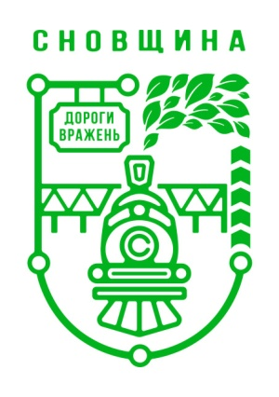 |  |  |  | 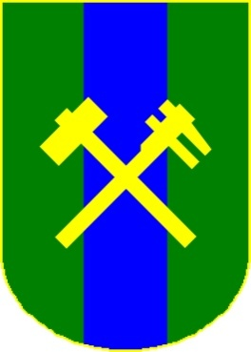

1.0. Опис громади
1.0. Опис громади
Бачення громади та ключові цінності (Community Vision Statement and Core Values)
№ | Поле | Опис | Значення ТГ
1 | Історія | Історична довідка подій з життя громади | > Заповнити таблицю, де позначені основні події з життя ТГ з вказівкою дати, заголовку і опису події. Важливо: не більше 10 найважливіших подій з історичного періоду до 1990 року; і до 5 подій з сучасної історії (1990-2018рр.)
 |  |  | № | Місяць, Рік | Опис події:
 |  |  | 1 | 1872 рік | початок будвництва Лібаво - Роменської залізниці та ст. Сновська
...
 |  |  |  | 1998 -2010 роки | закриття промислових підприємств
 |  |  |  | 2020 рік | ліквідація Сновського району
 |  |  |  | 2022 рік | початок російсько-Української війни (повномаштабного вторгнення). Окупація громади

2 | Традиції | Свята,звичаї, традиції особливі для даного регіону/громади. Зазначити перелік унікальних традицій | > Заповнити перелік унікальних традицій Cновського МТГ
3 | Географічне розташування | Географічні межі ТГ, особливості території: - карта з позначеннями кордонів ТГ - короткий текстовий опис (до 500 символів) | Протягом 2025 року відбувалися благодійні заходи на підтрику ЗСУ
 |  |  | Сновська громада розташована на самому півночі України та межує з Брянською областю російської федерації – Климівський район (40,3 км). На сході – Корюківська та Холминска ОТГ (Корюківський район), на заході – Городнянська ОТГ (Городнянський район), на півдні – Березнянська ТГ. Відстань до Чернігова – 72 км, до Києва – 210 км. Площа громади - 1283 кв.км, з них 391,09 кв.км займають ліси, 719,49 кв. км – сільськогосподарські землі, у тому числі 407,3 кв. км орних земель. Клімат помірно-континентальний, м’який з достатньою вологістю. Грунти – 81 видів, середній бал – 35. Площа земель лісогосподарського призначенння – 42209 га, із них: 24107 га – державний лісовий фонд, 16075 га – райагроліс, 2027 га - комунальна власність. Основні породи – сосна, береза. Землі, що переважають на теренах Сновської громади, це пісок та суглинок. Вони більше прилаштовані для різноманітних технічних культур, що відображається у спеціалізації сільського господарства. З північного сходу на південний захід (наскрізь) територію громади перетинає річка Снов. Це ключова водна артерія громади. Загальна довжина річок в громаді становить 243 км., в тому числі Снов (найбільша притока Десни) – 65,5 км. На теренах громади 65 водоймищ, площа дзеркала води яких складає 295,6 га. Є корисні копалини місцевого значення – торф, пісок, глина.

 |  |  |  |  |  |  | 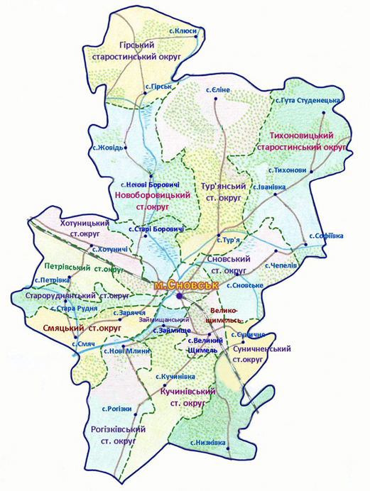
Таблиця. Міста побратими ТГ
№ | Назва міста / селища побратима | Країна | Посилання на сайт |  | Опис особливостей співпраці (макс.1000 символів) | Лого / Герб / Фото
1 | Гміна Тарновець | Польща | https://salo.li/90524B1 |  | обмін досвідом, співпраця в гуманітарній та соціальній сферах, у сфері громадської безпеки, сприяння розвитку малого і середнього бізнесу. | 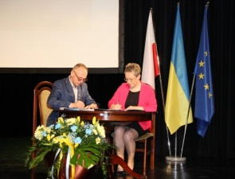
2 | м.Бориспіль | Україна | https://salo.li/4006A48 |  | Співпраця та здійснення спільних заходів для підвищення спроможності громади-форпосту Сновської міської територіальної громади в процесі відновлення житла та об'єктів соціальної інфраструктури, зруйнованого внаслідок бойових дій та/або обстрілів, шляхом відновлення життєзабезпечення громади, надання гуманітарної та будь-якої допомоги. | 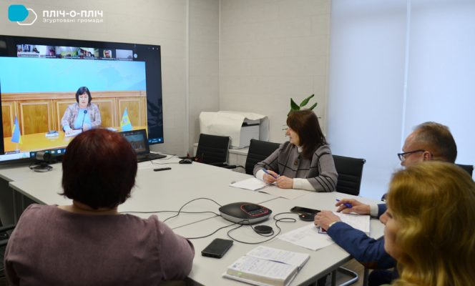
3 | м.Гребінка | Україна | https://surl.lt/pqgwpb |  | Створення необхідних умов для життєдіяльності Сновської громади; задоволення гуманітарних потреб її жителів; термінового реагування на руйнації; проведення спільних культурних, освітніх, спортивних та інших заходів; | 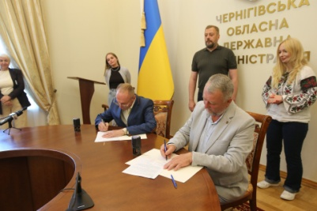
4 | селище Машівка | Україна | https://surl.lu/qljieu |  | Налагодження співпраці між партнерською громадою та громадою-форпостом для подолання наслідків збройної агресії Російської Федерації, задоволення базових потреб жителів, які проживають на території громади-форпосту, відновлення її життєдіяльності, зміцнення стійкості та соціальної згуртованості, а також створення умов для соціальної адаптації та підтримки місцевого населення та внутрішньо переміщених осіб через надання гуманітарної допомоги, реалізацію культурно-освітніх заходів та інших ініціатив, спрямованих на покращення умов життя та функціонування громади-форпосту. | 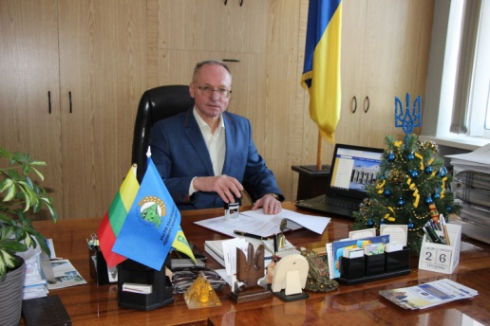

7.0.Інфраструктура
...
7.0 Інфраструктура (Infrastructure)
 |  | 1 | Залізнична станція Сновськ |  | Станція "Сновськ" - це проміжна залізнична станція 2 класу Конотопської дирекції Південно-Західної залізниці на лінії Бахмач — Гомель між станціями Низківка (19 км) та Камка (12,5 км). Розташована в однойменому місті Сновськ - центрі територіальної громади, наявний залізничний вокзал. Станція виникла 1874 року, під час прокладання Лібаво-Роменської залізниці. По станції Сновськ далеке сполучення відсутнє. Приміське сполучення діє-дві пари дизель-поїзд сполученням Сновськ- Бахмач ( зупинки на платформах : Великий Щимель, Лютівка, Станція Низківка). У 2026 році внаслідок атаки безпілотних літальних апаратів, перевезення пасажирів на даному маршруті тимчасово не здійснюються.
 |  | 2 | Залізнична станція Низківка |  | Станція "Низківка" — проміжна залізнична станція 5 класу Конотопської дирекції Південно-західної залізниці на лінії Бахмач—Гомель. Від станції відгалужується 16-км гілка до станції Корюківка, розташована між станціями Мена (19 км) та Сновськ (19 км).
 |  | 3 | Залізнична станція Камка |  | Станція «Камка», яка розташована на території Сновської територіальної громади, являє собою проміжну залізничну станцію 5 класу Конотопської дирекції Південно-західної залізниці на лінії Бахмач — Гомель між станціями Сновськ (12,5 км) та Городня (12 км). З 17.03.2020р. Призупинений рух пасажирських та приміських поїздів на / з Білорусією, тому по станції Камка відсутні пасажирські перевезення в далекому та приміському сполученні
5 | Перелік автостанцій та короткий опис кожної | № | Назва |  | Опис
 |  | 1 | В громаді відсутні автостанції
6 | Регулярні залізничнодорожні сполучення в ТГ | № | Пункт відправлення | Час відправлення | Пункт прибуття в ТГ (назва залізничнодорожньої станції) | Час прибуття на з/д станцію в ТГ | Кінцевий пункт прибуття | Час прибуття в кінцевий пункт
 |  |  | У зв’язку з пошкодженням рухомого складу на напрямку Сновськ – Бахмач внаслідок атаки безпілотних літальних апаратів, перевезення пасажирів на даному маршруті тимчасово не здійснюються.
7 | Регулярні автобусні сполучення в ТГ | № | Пункт відправлення | Час відправлення | Пункт прибуття в ТГ (назва автостанції) | Час прибуття на з/д станцію в ТГ | Кінцевий пункт прибуття | Час прибуття в кінцевий пункт
 |  | 1 | діє таксі на замовлення
 |  | 2 | Сновськ-Чернігів ,Сновськ-Київ, Сновськ - Корюківка
8 | Мапа ключових автодоріг та залізничих шляхів | 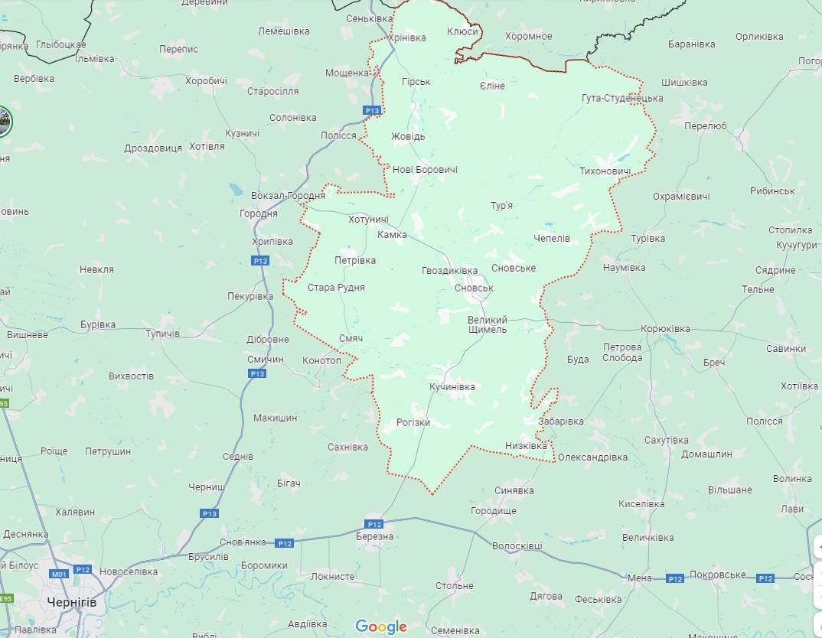 Мапа автодоріг та залізничних шляхів

16.0.Природні ресурси
...
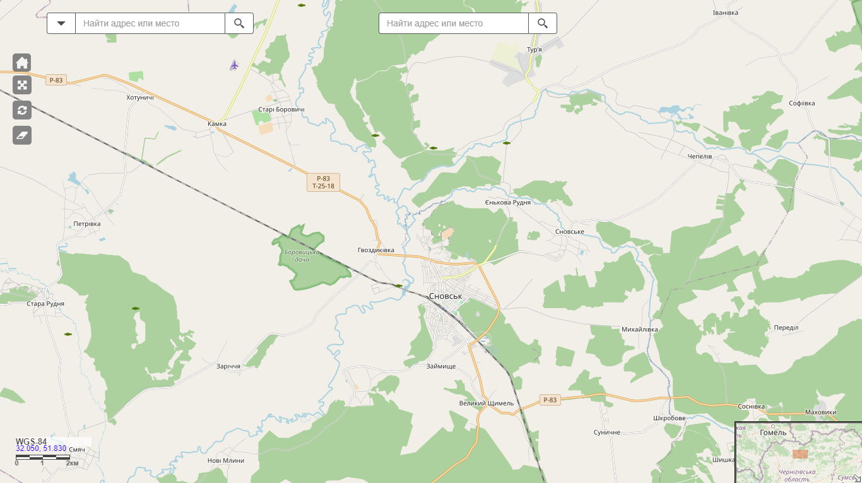
Одиниці виміру | Кількість | Характеристика якості | Місце розташування | Посилання на зображення /карту
га | 80.7 | не розробляється | Чепелівське | .
 |  | не розробляється | Староборовицьке
 |  | не розробляється | Тур'янське
 |  | не розробляється | Староруднянське
 |  | не розробляється | Гірське
 |  | не розробляється | Іванівське
 |  | не розробляється | Хотуницьке
 |  | резервне | Сновське 3
 |  | мілкопокладове | Староруднянське
 |  | перспективне для розвідки | Тур'янське 1
тис.га | 39.5

